상품제안서
[쌤소나이트] 옥토에코 20인치 기내용 여행가방 | 상품코드: S16790

 |  |  |  |  |  |  | 02-713-8555 | www.synergygift.co.kr
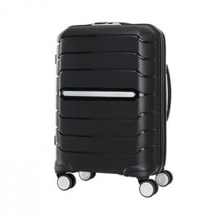

【상세/제작정보】 | <p>상품특징&nbsp;</p><p>&nbsp; &nbsp; - 유니크한 엣지를 살린 컷팅 디자인으로 볼륨성을 강조한 디자인</p><p>&nbsp; &nbsp; - 초경량 여행가방으로 힘과 기동면에서의 기능을 한층 더 향상시킴</p><p>&nbsp; &nbsp; - 360° 회전 4바퀴로 자유롭고 편하게 이동.</p><p>&nbsp; &nbsp; - TSA dial lock 사용.&nbsp;</p><p>&nbsp; &nbsp; - 사용자의 신장에 따라 최적의 포지션을 조절할 수 있는 다단계 핸들.</p><p>&nbsp; &nbsp; - 내부 고정밴드와 지퍼형 분리대로 내용물의 흐트러짐을 방지​&nbsp;</p>

【인쇄/포장옵션】 | 인쇄협의 / 시판박스

【공급단가】 | 수량 | 5~ | 10~ | 50~ | 100~ | 300~
*VAT별도 | 단가 | 189,630원 | 182,860원 | 176,090원 | 169,310원 | 162,540원

【상품 URL】 | https://www.synergygift.co.kr:443/src/goods_detail.php?gdno=15000

